UAN
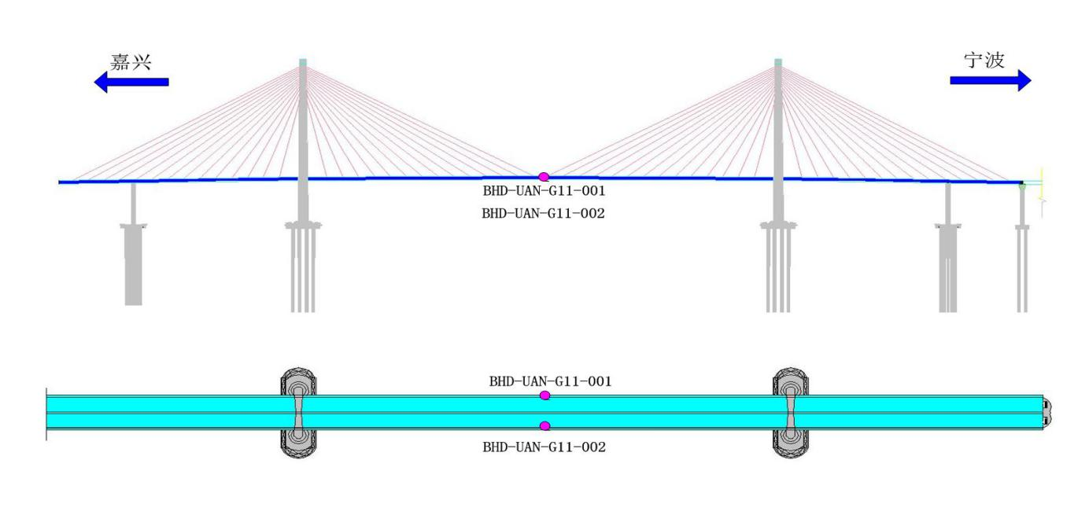
监测项 | 传感器编号 | code | 截面位置 | 桥梁位置 | 单位 | 采样频率
UAN | BHD-UAN-G11-001-u | 1 | 竖直风速_北航道桥G11截面 | 主跨跨中下游 | m/s | 10HZ
UAN | BHD-UAN-G11-001-v | 2 | 水平风速_北航道桥G11截面 | 主跨跨中下游 | m/s
UAN | BHD-UAN-G11-001-w | 3 | 竖直风向_北航道桥G11截面 | 主跨跨中下游 | °
UAN | BHD-UAN-G11-002-u | 4 | 水平风向_北航道桥G11截面 | 主跨跨中上游 | °
UAN | BHD-UAN-G11-002-v | 5 | 竖直风速_北航道桥G09截面东侧 | 主跨跨中上游 | m/s
UAN | BHD-UAN-G11-002-w | 6 | 水平风速_北航道桥G09截面东侧 | 主跨跨中上游 | m/s

ULT
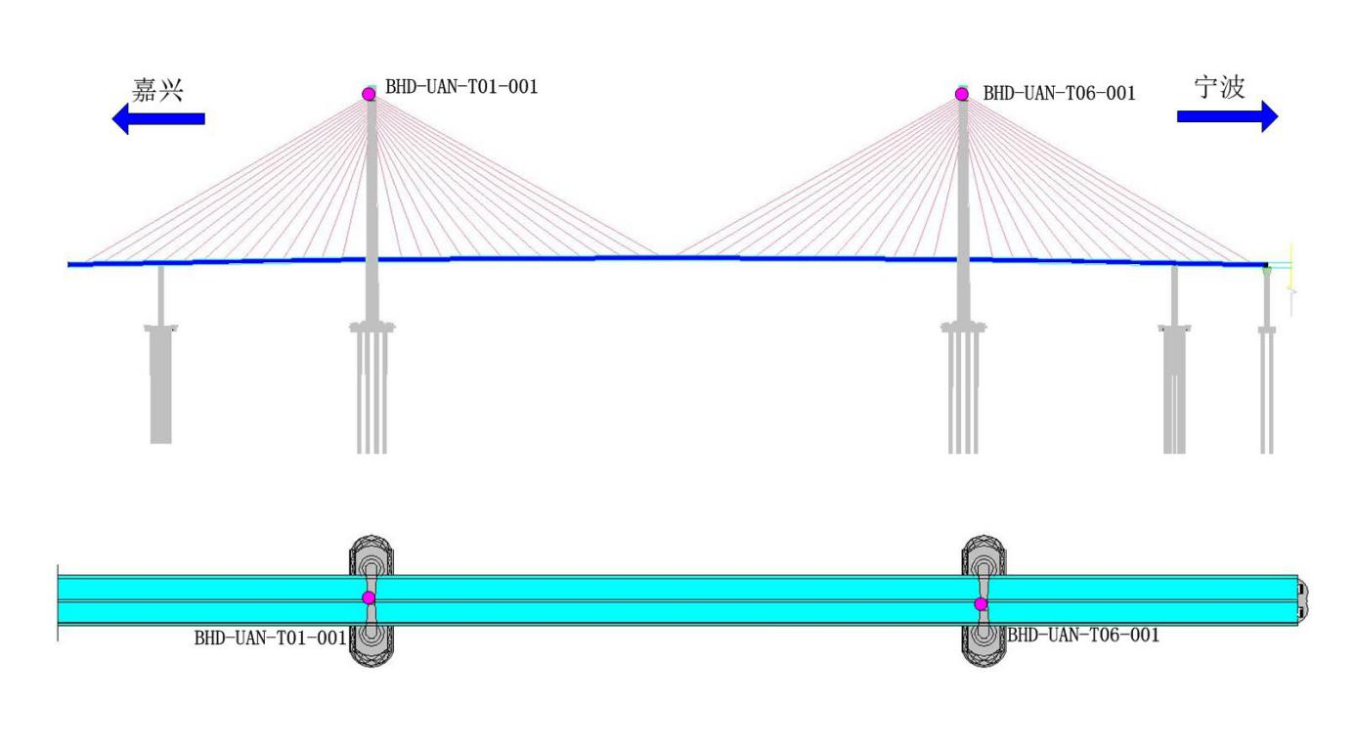
监测项 | 传感器编号 | code | 位置 |  | 单位 | 采样频率
ULT | BHD-UAN-T01-001-风速 | 1 | 风向_北航道桥T01截面 | 北塔塔顶 | ° | 10HZ
ULT | BHD-UAN-T01-001-风向 | 2 | 风速_北航道桥T01截面 | 北塔塔顶 | m/s
ULT | BHD-UAN-T06-001-风速 | 3 | 风向_北航道桥T06截面 | 南塔塔顶 | °
ULT | BHD-UAN-T06-001-风向 | 4 | 风速_北航道桥T06截面 | 南塔塔顶 | m/s

VIB
监测项 | 传感器编号 | code | 桥梁位置 | 单位 | 采样频率
VIB | BHD-ACC-G02-001 | 1 | 北侧次边跨跨中 | mg | 50HZ | 梁振动竖向
VIB | BHD-ACC-G02-002 | 2 | 北侧次边跨跨中 | mg |  | 梁振动横向
VIB | BHD-ACC-G02-003 | 3 | 北侧次边跨跨中 | mg |  | 梁振动竖向
VIB | BHD-ACC-G03-001 | 4 | 北侧次边跨支座处箱梁内部 | mg |  | 梁振动横向
VIB | BHD-ACC-G04-001 | 5 | 北侧边跨四分点（1/4） | mg |  | 梁振动竖向
VIB | BHD-ACC-G05-001 | 6 | 北侧边跨跨中 | mg |  | 梁振动竖向
VIB | BHD-ACC-G05-002 | 7 | 北侧边跨跨中 | mg |  | 梁振动横向
VIB | BHD-ACC-G05-003 | 8 | 北侧边跨跨中 | mg |  | 梁振动竖向
VIB | BHD-ACC-G06-001 | 9 | 北侧边跨四分点（3/4） | mg |  | 梁振动竖向
VIB | BHD-ACC-G07-001 | 10 | 北侧主塔支点处箱梁内部 | mg |  | 梁振动纵向
VIB | BHD-ACC-G08-001 | 11 | 主跨八分点（1/8） | mg |  | 梁振动竖向
VIB | BHD-ACC-G09-001 | 12 | 主跨八分点（2/8） | mg |  | 梁振动横向
VIB | BHD-ACC-G09-002 | 13 | 主跨八分点（2/8） | mg |  | 梁振动竖向
VIB | BHD-ACC-G09-003 | 14 | 主跨八分点（2/8） | mg |  | 梁振动竖向
VIB | BHD-ACC-T01-001 | 15 | 北侧主塔塔顶 | mg |  | 索塔振动顺桥向
VIB | BHD-ACC-T01-002 | 16 | 北侧主塔塔顶 | mg |  | 索塔振动横桥向
VIB | BHD-ACC-T02-001 | 17 | 北侧主塔中上部 | mg |  | 索塔振动顺桥向
VIB | BHD-ACC-T02-002 | 18 | 北侧主塔中上部 | mg |  | 索塔振动横桥向
VIB | BHD-ACC-T03-001 | 19 | 北侧主塔中下部 | mg |  | 索塔振动顺桥向
VIB | BHD-ACC-T03-002 | 20 | 北侧主塔中下部 | mg |  | 索塔振动横桥向
VIB | BHD-ACC-T04-001 | 21 | 北侧主塔下部 | mg |  | 索塔振动顺桥向
VIB | BHD-ACC-T04-002 | 22 | 北侧主塔下部 | mg |  | 索塔振动横桥向
VIB | BHD-ACC-T05-001 | 23 | 南塔根部顺桥向 | mg |  | 地震动顺桥向
VIB | BHD-ACC-T05-002 | 24 | 南塔根部横桥向 | mg |  | 地震动横桥向
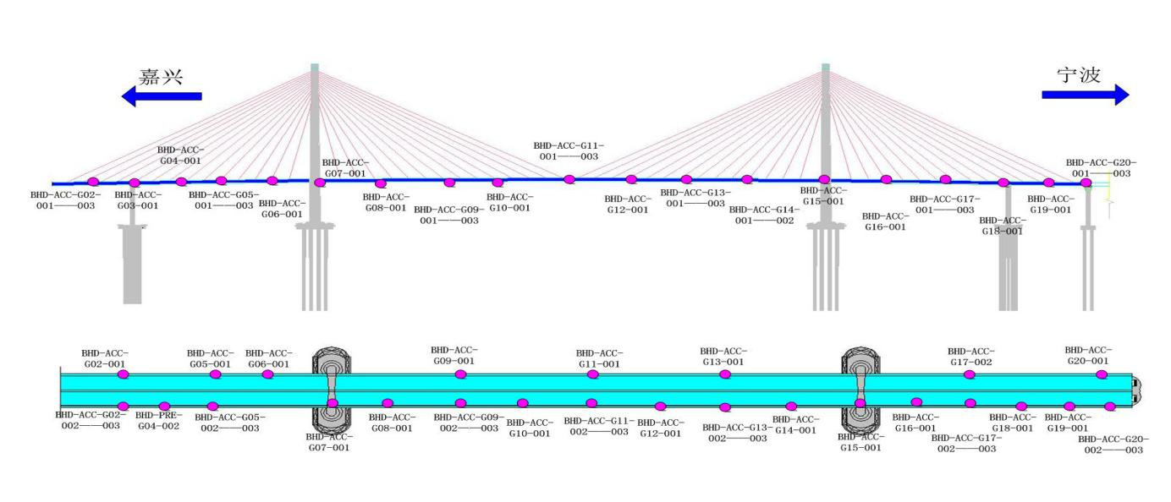
VIB | BHD-ACC-T05-003 | 25 | 南塔根部竖向 | mg |  | 地震动竖向
VIB | BHD-ACC-G10-001 | 26 | 主跨八分点（3/8） | mg |  | 梁振动竖向
VIB | BHD-ACC-G11-001 | 27 | 主跨八分点（4/8） | mg |  | 梁振动竖向
VIB | BHD-ACC-G11-002 | 28 | 主跨八分点（4/8） | mg |  | 梁振动横向
VIB | BHD-ACC-G11-003 | 29 | 主跨八分点（4/8） | mg |  | 梁振动竖向
VIB | BHD-ACC-G12-001 | 30 | 主跨八分点（5/8） | mg |  | 梁振动竖向
VIB | BHD-ACC-G13-001 | 31 | 主跨八分点（6/8） | mg |  | 梁振动竖向
VIB | BHD-ACC-G13-002 | 32 | 主跨八分点（6/8） | mg |  | 梁振动横向
VIB | BHD-ACC-G13-003 | 33 | 主跨八分点（6/8） | mg |  | 梁振动竖向
VIB | BHD-ACC-G14-001 | 34 | 主跨八分点（7/8） | mg |  | 梁振动竖向
VIB | BHD-ACC-G15-001 | 35 | 南侧主塔支点处箱梁内部 | mg |  | 梁振动竖向
VIB | BHD-ACC-G16-001 | 36 | 南侧边跨四分点（1/4） | mg |  | 梁振动竖向
VIB | BHD-ACC-T06-001 | 37 | 南侧主塔塔顶 | mg |  | 索塔振动顺桥向
VIB | BHD-ACC-T06-002 | 38 | 南侧主塔塔顶 | mg |  | 索塔振动横桥向
VIB | BHD-ACC-T07-001 | 39 | 南侧主塔中上部 | mg |  | 索塔振动顺桥向
VIB | BHD-ACC-T07-002 | 40 | 南侧主塔中上部 | mg |  | 索塔振动横桥向
VIB | BHD-ACC-T08-001 | 41 | 南侧主塔中下部 | mg |  | 索塔振动顺桥向
VIB | BHD-ACC-T08-002 | 42 | 南侧主塔中下部 | mg |  | 索塔振动横桥向
VIB | BHD-ACC-T09-001 | 43 | 南侧主塔下部 | mg |  | 索塔振动顺桥向
VIB | BHD-ACC-T09-002 | 44 | 南侧主塔下部 | mg |  | 索塔振动横桥向
VIB | BHD-ACC-T10-001 | 45 | 北塔根部顺桥向 | mg |  | 地震动顺桥向
VIB | BHD-ACC-T10-002 | 46 | 北塔根部横桥向 | mg |  | 地震动横桥向
VIB | BHD-ACC-T10-003 | 47 | 北塔根部竖向 | mg |  | 地震动竖向
VIB | BHD-ACC-G17-001 | 48 | 南侧边跨四分点（2/4） | mg |  | 梁振动竖向
VIB | BHD-ACC-G17-002 | 49 | 南侧边跨四分点（2/4） | mg |  | 梁振动横向
VIB | BHD-ACC-G17-003 | 50 | 南侧边跨四分点（2/4） | mg |  | 梁振动竖向
VIB | BHD-ACC-G18-001 | 51 | 南侧边跨四分点（3/4） | mg |  | 梁振动横向
VIB | BHD-ACC-G19-001 | 52 | 南侧边跨四分点（4/4） | mg |  | 梁振动竖向
VIB | BHD-ACC-G20-001 | 53 | 南侧次边跨跨中 | mg |  | 梁振动竖向
VIB | BHD-ACC-G20-002 | 54 | 南侧次边跨跨中 | mg |  | 梁振动横向
VIB | BHD-ACC-G20-003 | 55 | 南侧次边跨跨中 | mg |  | 梁振动竖向

VIC
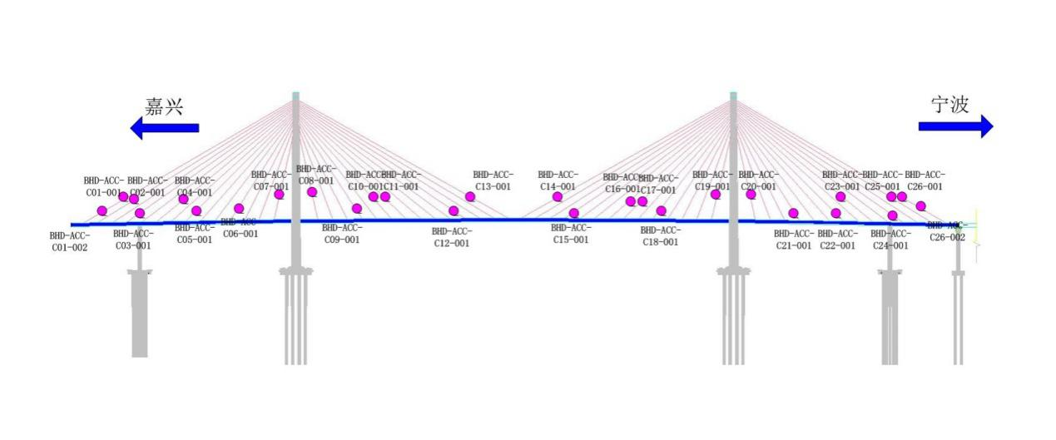
监测项 | 传感器编号 | code | 截面位置 | 桥梁位置 | 单位 | 采样频率
VIC | BHD-ACC-C01-002 | 1 | 斜拉索振动_北航道桥C01截面东侧 | 北塔B11上游 | mg | 50HZ
VIC | BHD-ACC-C03-001 | 2 | 斜拉索振动_北航道桥C01截面西侧 | 北塔B13下游 | mg
VIC | BHD-ACC-C01-001 | 3 | 斜拉索振动_北航道桥C02截面东侧 | 北塔B14上游 | mg
VIC | BHD-ACC-C02-001 | 4 | 斜拉索振动_北航道桥C03截面西侧 | 北塔B14下游 | mg
VIC | BHD-ACC-C04-001 | 5 | 斜拉索振动_北航道桥C04截面东侧 | 北塔B9下游 | mg
VIC | BHD-ACC-C05-001 | 6 | 斜拉索振动_北航道桥C05截面西侧 | 北塔B7上游 | mg
VIC | BHD-ACC-C06-001 | 7 | 斜拉索振动_北航道桥C06截面西侧 | 北塔B4上游 | mg
VIC | BHD-ACC-C07-001 | 8 | 斜拉索振动_北航道桥C07截面东侧 | 北塔B1下游 | mg
VIC | BHD-ACC-C08-001 | 9 | 斜拉索振动_北航道桥C08截面东侧 | 北塔Z1下游 | mg
VIC | BHD-ACC-C09-001 | 10 | 斜拉索振动_北航道桥C09截面西侧 | 北塔Z4上游 | mg
VIC | BHD-ACC-C10-001 | 11 | 斜拉索振动_北航道桥C10截面东侧 | 北塔Z6下游 | mg
VIC | BHD-ACC-C11-001 | 12 | 斜拉索振动_北航道桥C11截面东侧 | 北塔Z8下游 | mg
VIC | BHD-ACC-C12-001 | 13 | 斜拉索振动_北航道桥C12截面西侧 | 北塔Z11上游 | mg
VIC | BHD-ACC-C13-001 | 14 | 斜拉索振动_北航道桥C13截面东侧 | 北塔Z14下游 | mg
VIC | BHD-ACC-C14-001 | 15 | 斜拉索振动_北航道桥C14截面东侧 | 南塔Z14下游 | mg
VIC | BHD-ACC-C15-001 | 16 | 斜拉索振动_北航道桥C15截面西侧 | 南塔Z11上游 | mg
VIC | BHD-ACC-C16-001 | 17 | 斜拉索振动_北航道桥C16截面东侧 | 南塔Z8下游 | mg
VIC | BHD-ACC-C17-001 | 18 | 斜拉索振动_北航道桥C17截面东侧 | 南塔Z6下游 | mg
VIC | BHD-ACC-C18-001 | 19 | 斜拉索振动_北航道桥C18截面西侧 | 南塔Z4上游 | mg
VIC | BHD-ACC-C19-001 | 20 | 斜拉索振动_北航道桥C19截面东侧 | 南塔Z1上游 | mg
VIC | BHD-ACC-C20-001 | 21 | 斜拉索振动_北航道桥C20截面东侧 | 南塔B1下游 | mg
VIC | BHD-ACC-C21-001 | 22 | 斜拉索振动_北航道桥C21截面西侧 | 南塔B4上游 | mg
VIC | BHD-ACC-C22-001 | 23 | 斜拉索振动_北航道桥C22截面西侧 | 南塔B7上游 | mg
VIC | BHD-ACC-C23-001 | 24 | 斜拉索振动_北航道桥C23截面东侧 | 南塔B9下游 | mg
VIC | BHD-ACC-C25-001 | 25 | 斜拉索振动_北航道桥C24截面西侧 | 南塔B14下游 | mg
VIC | BHD-ACC-C26-001 | 26 | 斜拉索振动_北航道桥C25截面东侧 | 南塔B11上游 | mg
VIC | BHD-ACC-C24-001 | 27 | 斜拉索振动_北航道桥C26截面东侧 | 南塔B13下游 | mg
VIC | BHD-ACC-C26-002 | 28 | 斜拉索振动_北航道桥C26截面西侧 | 南塔B14上游 | mg

